Planilla de Cotizacion
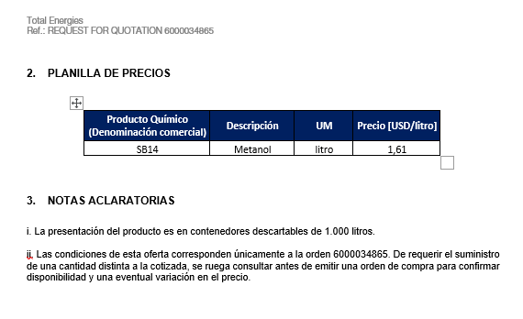
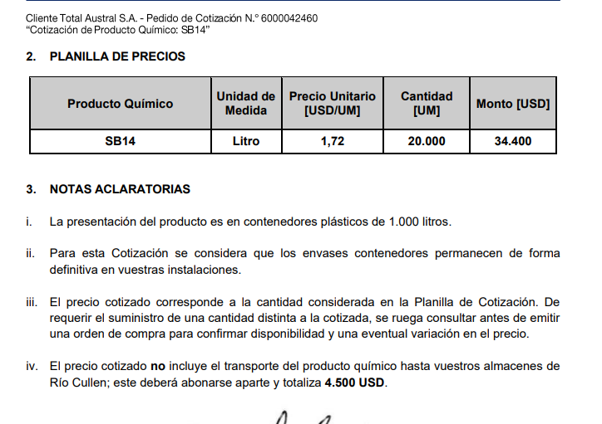
TC |  | 821.9 | 2023-08-04 | Ref: Cotización Divisas Venta |  |  |  |  |  |  |  |  | GE
 |  |  |  |  |  |  |  |  |  |  |  |  | 5.50%
Situación | Descripción | Denominación comercial | Costo Rep [USD/lt] | Cantidad [Lts] | Imp Pais | Flete [USD/litro] | CR con flete [USD/lt] | Precio unitario | Variación precio | K | Costo total USD] | Venta Total [USD] | CP | CP
Total-Mar-24 | Sec H2S | BSH970 | 2.46 | 1,000 |  | 0.09 | 2.55 | 4.07 | 0.0% | 1.60 | 2,549 | 4,070 | 1,297 | 31.9%
Total-Mar-24 | Sec H2S | BSH8050 | 1.96 | 1,000 |  | 0.09 | 2.05 | 3.16 |  | 1.54 | 2,050 | 3,160 | 936 | 29.6%

Oferta Mar-23 |  |  |  |  |  |  | Sep-23 SUR

